Anexos
Anexos · Comprovantes Originais
Numeração igual à coluna Nº da aba Comprovantes

01 · Rejuntamix · R$ 1.665,00 | 02 · Marcia Maria de Lima Viana Ribeiro · R$ 100,00 | 03 · Cerâmica Cerbras · R$ 25,56 | 04 · CREA-CE · Boleto · R$ 285,59 | 05 · CREA-CE · Boleto · R$ 285,59 | 06 · Antônio Eugênio Silva do Nascimento · R$ 520,00
Argamassa cola para assentamento de porcelanato | Aquisição de sacos para remoção de entulho | Pagamento de imposto para aquisição do item | Elaboração de ART | Elaboração de ART | Pagamento de mão de obra

Recibos Uber

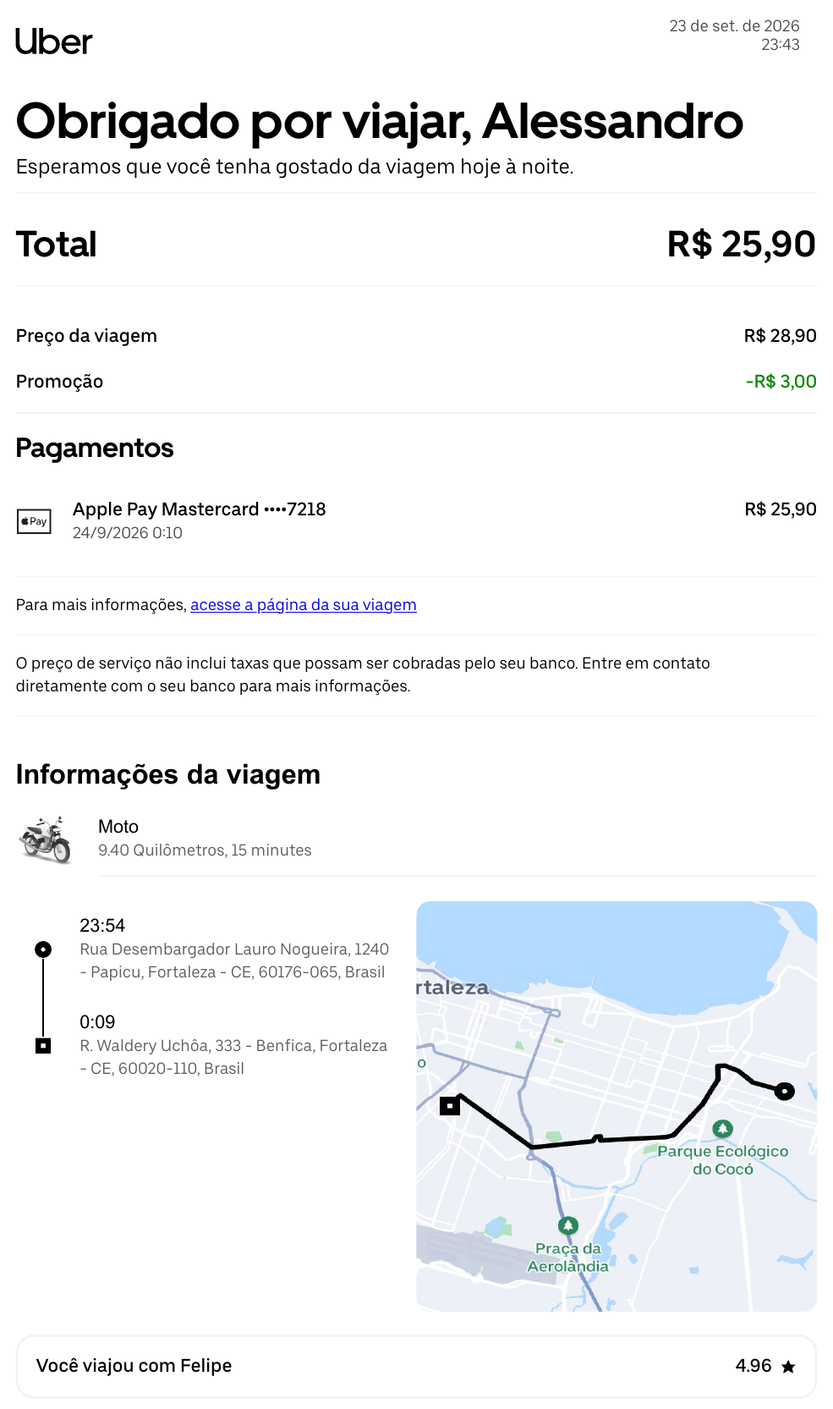


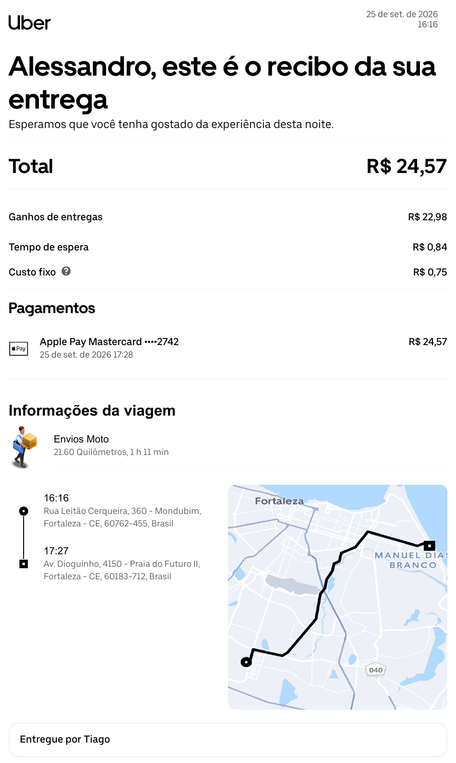
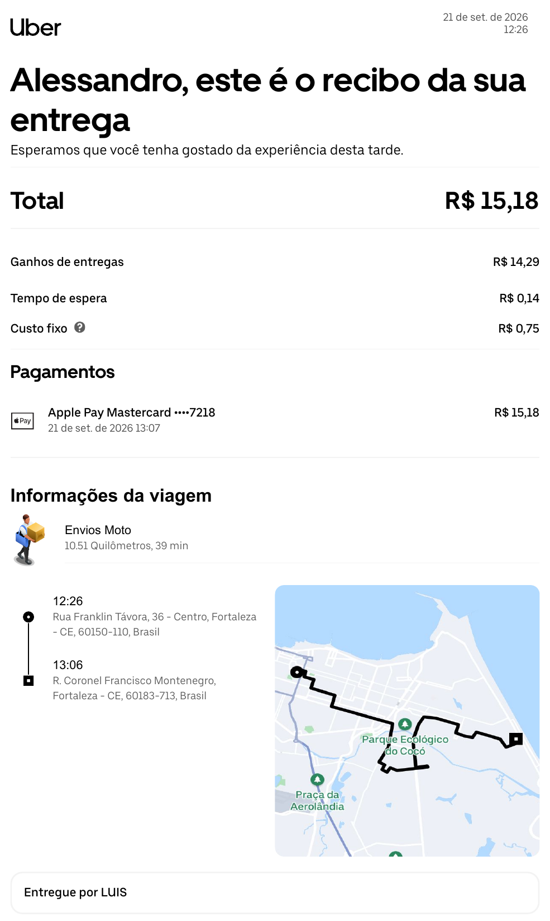
07 · Uber Moto · R$ 25,90 | 08 · Uber Moto · R$ 8,72 | 09 · Uber Moto · R$ 4,72 | 10 · Uber Envios Moto · R$ 24,57 | 11 · Uber Envios Moto · R$ 15,18
Retorno do pedreiro | Retorno do pedreiro | Retorno do pedreiro | Retirada de itens de instalações elétricas | Coleta de sacos para remoção de entulho

